準備・メモ作成
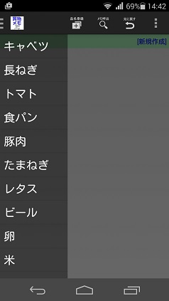
区分 | 説明項目 | 説明 | 解説
インストール | 事前準備 | アンドロイド端末の設定→セキュリティ画面で、提供元不明アプリのインストールを許可するにチェックを入れます。 | Google Playで入手したアプリ以外はこの手続きが必要になります。作者が信頼できない場合は許可してはいけません。
 | インストールの実行 | shopmemo2_16xxxx_xxxx.apkを端末に保存しタップ。許可項目を確認してインストールをタップします。 | 特別なアクセス権を必要としません。
買物メモの作成 | 品目リストから選択 | 上部バー左のアイコンをタップすると品目リストが表示されます。品目をタップすると、メモに追加されます。 | 品目は、前回最後に選択された順に並んでいます。 すでにメモにある品目は追加できません。
 | 手入力 | 「品目登録」のアイコンをタップすると、品目を入力するダイアログが現れます。品目を入力しOKをタップするとメモに追加されます。 | 入力した品目は自動的にリストに登録され、次回起動時に表示されるようになります。 登録済みの品目はメモへの追加のみ行います。 ⇒内部的には品目テーブルの他にカテゴリーテーブルを持っていて、品目コードでリンクしています。メモの表示をカテゴリー順に並び替えると買物の効率化に役立ちますが、品目登録の際にユーザーにカテゴリー選択（及び追加・変更）までさせるべきか思案中です。
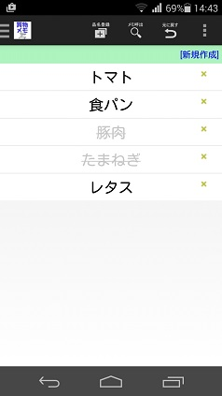
 | メモを呼び出す | 「メモ呼出」をタップすると、保存されている一番新しいメモが表示されます。 | 連続して押すと、新しい順に表示されます。一番古いメモに達すると、最新のメモに戻ります。 ⇒保存できるメモの数は次ページの「設定」で制限されています。
 | 品目をメモから削除する | メモの右側にある「×」をタップすると品目が削除されます。
 | 削除した品目を元に戻す | 「元に戻す」をタップすると直前に削除された品目をメモに戻します。 | 元に戻せるのは直前の１件だけです。削除したあと別の品目を追加すると、削除した品目は元に戻せません。 ⇒追加・削除を含めて無制限にundo/redoできるようにしても、一般ユーザーには分かりにくいのではないかと考え現状では簡略化することにしています。
 | 買ったものを消し込む | 品目をタップすると、取り消し線＋文字色がグレーになります。もう一度タップすると元に戻ります。
 | メモ（画面）を消去する | 上部バー右のアイコンをタップするとメニューが表示されます。「画面をクリア」をタップすると、メモが全て削除されます。 | ⇒確認ダイアログを出した方が良いか？

